Autorizados_pais_año
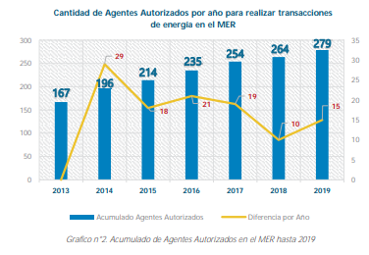
Etiquetas de fila | Cuenta de Referencia
GUATEMALA | 109 |  | Column Labels
ELSALVADOR | 65 |  | 2013 | 2014 | 2015 | 2016 | 2017 | 2018 | 2019 | 2020 | Grand Total
HONDURAS | 2
NICARAGUA | 41
COSTARICA | 2 | Count of REF_AGENTE | 170 | 24 | 20 | 15 | 24 | 11 | 14 | 2 | 280
PANAMA | 59
Total general | 278 | Según Informe de Comunicaciones | 167 | 198 | 214 | 235 | 254 | 264 | 279

 |  | Según Carta de Autorización | 156 | 183 | 204 | 223 | 250 | 261 | 276 | 278

